상품제안서
A5(25절) 프로리갈패드 다이어리 | 상품코드: F26336

 |  |  |  |  |  |  | 02-412-0044 | www.easy1.co.kr
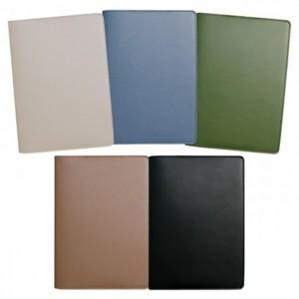

【상세/제작정보】 | 기본수량 미만 인쇄시 비용 추가 인쇄비 별도 문의. [삽지인쇄추가시] 기본 180g스노우지 (종이변경가능) 2P ~ 40P 짝수로 가능 ※ 별도 견적요청

【인쇄/포장옵션】 | 불박 / 포장불가능

【공급단가】 | 수량 | 200~ | 500~ | 1,000~ | 3,000~ | 5,000~
*VAT별도 | 단가 | 7,120원 | 7,010원 | 6,840원 | 6,660원 | 6,550원

【상품 URL】 | https://easy1.co.kr:443/src/goods_detail.php?gdno=26336

